Sheet1
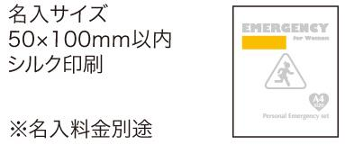
提 案 書

１DAY女性の災害対策 13点セット SL-30 |  | 参考上代 | ¥3,000 | 販売価格
 |  | （税別） |  | （税別）
【JAN】 | 4562121886070
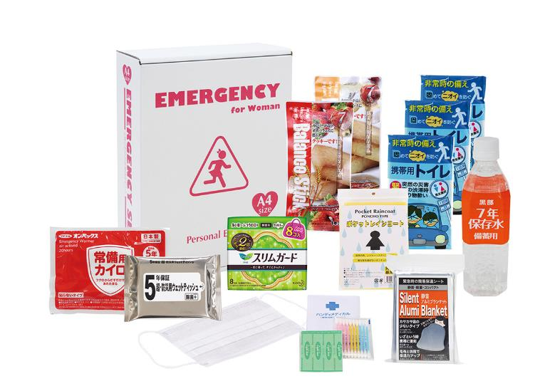
 |  |  | 【商品番号】 SL30-75 【パッケージサイズ】 310×240×85㎜・1.23lg 【個装形態】 化粧箱入 【入数】 10 【セット内容】 バランススティック×２・７年保存水・生理用ナプキン（８枚入）・静音アルミブランケット・防災用ウェットティッシュ・カイロ・マスク・ハンディメディカル・レインコート・携帯用トイレ１P×３ 【商品説明】 女性のための防災セット。水とバランスクッキーが７年保存で備蓄コストの低減に繋がります。 【備考】 ※セット商品の色柄は写真と異なる場合があります。 【生産国】 中国・日本・タイ

